Sheet1
入库清单 |  |  |  |  | 箱单信息
义乌新库房地址： 雪峰西路751号 （高德导航义乌华鼎锦纶股份有限公司院里） 接货电话：18072363466 上班时间：早8.30到晚19点 |  |  | 客户代码:CZ3187
 |  |  | 运输方式:TIR卡航

 |  |  | CZ3187-0616-16

序号 | 产品信息 | 外箱箱唛 |  | 数量 | 图片 | 重量 | 体积 | 产品名 | 材质
1 | 37248-Y07U0001-B01 玩具收纳盒1个装 申购：PR2605270124 | CZ3187-0616-16-1 |  | 10 | 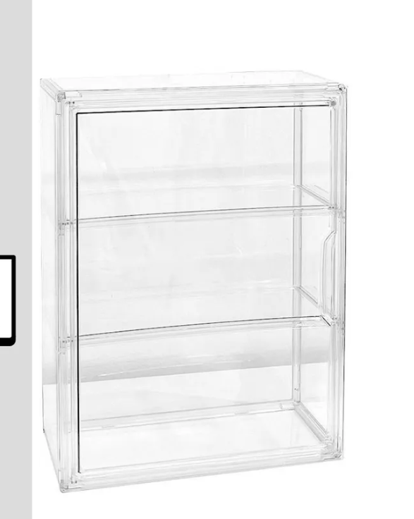 | 136.8 | 0.68 | 玩具收纳盒 | 亚克力
 |  | CZ3187-0616-16-2 |  | 10
 |  | CZ3187-0616-16-3 |  | 10
 |  | CZ3187-0616-16-4 |  | 10
 |  | CZ3187-0616-16-5 |  | 10
 |  | CZ3187-0616-16-6 |  | 10
 |  | CZ3187-0616-16-7 |  | 10
 |  | CZ3187-0616-16-8 |  | 10
 |  | CZ3187-0616-16-9 |  | 10
 |  | CZ3187-0616-16-10 |  | 10
 |  | CZ3187-0616-16-11 |  | 10
 |  | CZ3187-0616-16-12 |  | 10
2 | 40002-Y07U0001-A01 手办盒-4层 申购：PR2605270125 | CZ3187-0616-16-13 |  | 10 | 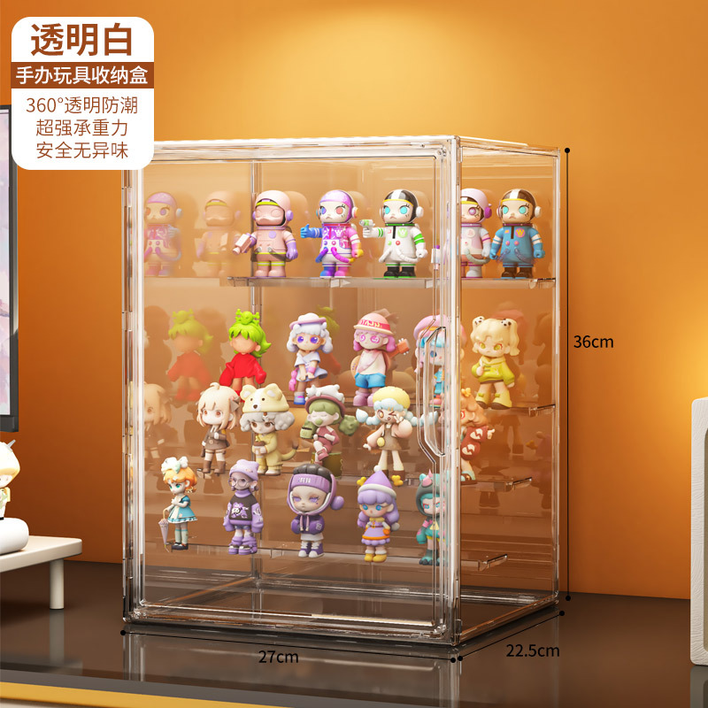 | 53.2 | 0.22 | 手办盒 | 亚克力
 |  | CZ3187-0616-16-14 |  | 10
 |  | CZ3187-0616-16-15 |  | 10
 |  | CZ3187-0616-16-16 |  | 10

 |  |  |  |  |  | 总重量 | 总体积 | 密度
 |  |  |  |  |  | 190 | 0.9 | 211.11

